Tabelle1
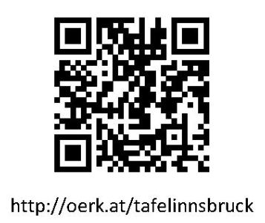 Tafel Innsbruck – Zeiten Check-In Kundengruppen 2026
 | 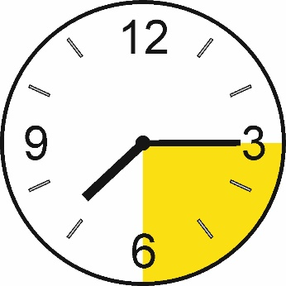 |  | 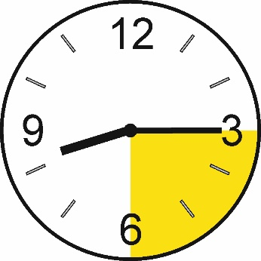
Saturday | 7:15 - 7:30pm |  | 8:15 - 8:30pm
Samstag | 19:15 - 19:30 |  | 20:15 - 20:30
2026-01-03 | # | 1 | =
2026-01-10 | + | 2 | %
2026-01-17 | = | 3 | #
2026-01-24 | % | 4 | +
2026-01-31 | # | 1 | =
2026-02-07 | + | 2 | %
2026-02-14 | = | 3 | #
2026-02-21 | % | 4 | +
2026-02-28 | # | 1 | =
2026-03-07 | + | 2 | %
2026-03-14 | = | 3 | #
2026-03-21 | % | 4 | +
2026-03-28 | # | 1 | =
2026-04-04 | + | 2 | %
2026-04-11 | = | 3 | #
2026-04-18 | % | 4 | +
2026-04-25 | # | 1 | =
2026-05-02 | + | 2 | %

Tafel Innsbruck – Zeiten Check-In Kundengruppen 2026

Saturday | 7:15 - 7:30pm |  | 8:15 - 8:30pm
Samstag | 19:15 - 19:30 |  | 20:15 - 20:30
2026-05-09 | = | 3 | #
2026-05-16 | % | 4 | +
2026-05-23 | # | 1 | =
2026-05-30 | + | 2 | %
2026-06-06 | = | 3 | #
2026-06-13 | % | 4 | +
2026-06-20 | # | 1 | =
2026-06-27 | + | 2 | %
2026-07-04 | = | 3 | #
2026-07-11 | % | 4 | +
2026-07-18 | # | 1 | =
2026-07-25 | + | 2 | %
2026-08-01 | = | 3 | #
2026-08-08 | % | 4 | +
2026-08-15 | GESCHLOSSEN, CLOSED
2026-08-22 | # | 1 | =
2026-08-29 | + | 2 | %
2026-09-05 | = | 3 | #

Tafel Innsbruck – Zeiten Check-In Kundengruppen 2026

Saturday | 7:15 - 7:30pm |  | 8:15 - 8:30pm
Samstag | 19:15 - 19:30 |  | 20:15 - 20:30
2026-09-12 | % | 4 | +
2026-09-19 | # | 1 | =
2026-09-26 | + | 2 | %
2026-10-03 | = | 3 | #
2026-10-10 | % | 4 | +
2026-10-17 | # | 1 | =
2026-10-24 | + | 2 | %
2026-10-31 | = | 3 | #
2026-11-07 | % | 4 | +
2026-11-14 | # | 1 | =
2026-11-21 | + | 2 | %
2026-11-28 | = | 3 | #
2026-12-05 | % | 4 | +
2026-12-12 | # | 1 | =
2026-12-19 | + | 2 | %
2026-12-26 | GESCHLOSSEN, CLOSED
2027-01-02 | = | 3 | #
2027-01-09 | % | 4 | +
2027-01-16 |  | 1

